Лист1
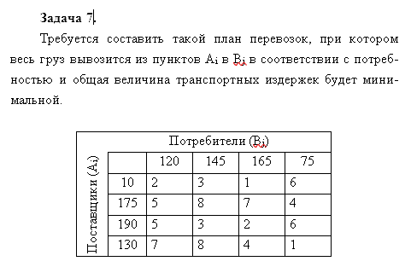

2 | 3 | 1 | 6 | 10
5 | 8 | 7 | 4 | 175
5 | 3 | 2 | 6 | 190
7 | 8 | 4 | 1 | 130
120 | 145 | 165 | 75
 |  |  |  |  | 1815 | -минимальная стоимость

Оптимизированное решение
0 | 0 | 10 | 0 | 10
120 | 0 | 55 | 0 | 175
0 | 145 | 45 | 0 | 190
0 | 0 | 55 | 75 | 130
120 | 145 | 165 | 75

